手順書
操作手順書 |  |  |  |  | 作成日時：2019/09/03-21:19:22

 | １．操作環境

 |  |  | シナリオファイル名 | C:\Users\Administrator\Desktop\動作確認手順\シリアル訂正.winsnr

 | ２．操作手順

 |  | ２．１．シナリオ：シリアル訂正
 |  |  | ２．１．１．[売上訂正]ウィンドウ |  |  | 確認日 | 結果
 |  |  | 画面 | 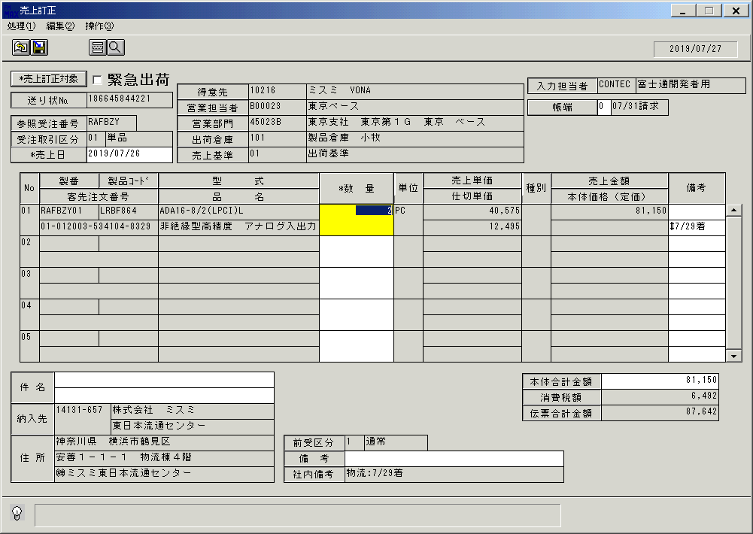
 |  |  | 操作内容 | 「売上訂正」ウィンドウを表示し、上記のデータを呼出します。「数量」ボタンを押します。

 |  |  | ２．１．２．[左ダブルクリック] [シリアル№登録]ウィンドウ |  |  | 確認日 | 結果
 |  |  | 画面 | 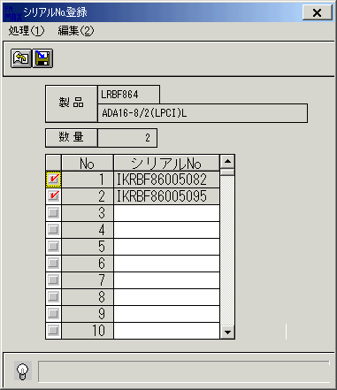
 |  |  | 操作内容 | 「シリアル№登録」ウィンドウを、表示します。

 |  |  | ２．１．３．[シリアル№登録]ウィンドウ |  |  | 確認日 | 結果
 |  |  | 画面 | 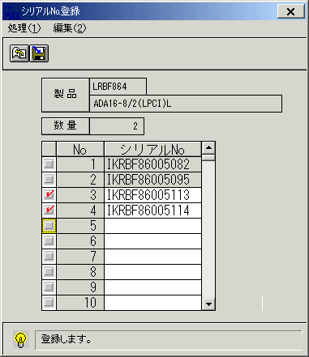
 |  |  | 操作内容 | 明細を選択します。

 |  |  | ２．１．４．[シリアル№登録]ウィンドウ - [シリアル№登録]ウィンドウ |  |  | 確認日 | 結果
 |  |  | 画面 | 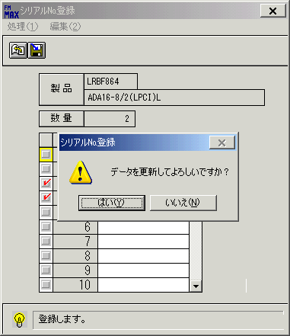
 |  |  | 操作内容 | 「更新」ボタンを押します。「更新確認」のメッセージが表示されます。「はい」を押します。

 |  |  | ２．１．５．[売上訂正]ウィンドウ |  |  | 確認日 | 結果
 |  |  | 画面 | 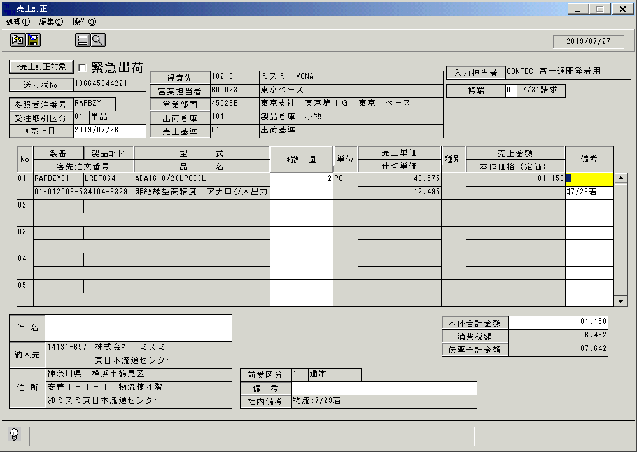
 |  |  | 操作内容 | 「備考」項目にフォーカスが移動します。

 |  |  | ２．１．６．[売上訂正]ウィンドウ |  |  | 確認日 | 結果
 |  |  | 画面
 |  |  | 操作内容 | 「数量」項目にフォーカスを移動します。「数量」ボタンを押します。

 |  |  | ２．１．７．[シリアル№登録]ウィンドウ |  |  | 確認日 | 結果
 |  |  | 画面 | 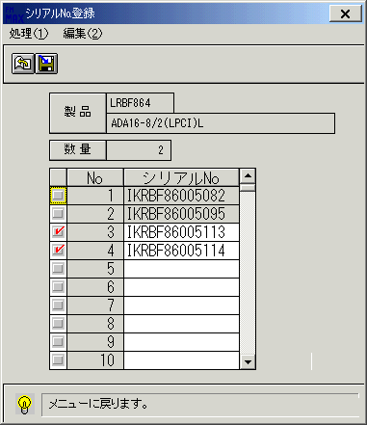
 |  |  | 操作内容 | 「シリアル№登録」ウィンドウを、表示します。選択した明細にチェックが入っていることを確認します。確認後、画面を閉じます。

 |  |  | ２．１．８．[売上訂正]ウィンドウ |  |  | 確認日 | 結果
 |  |  | 画面 | 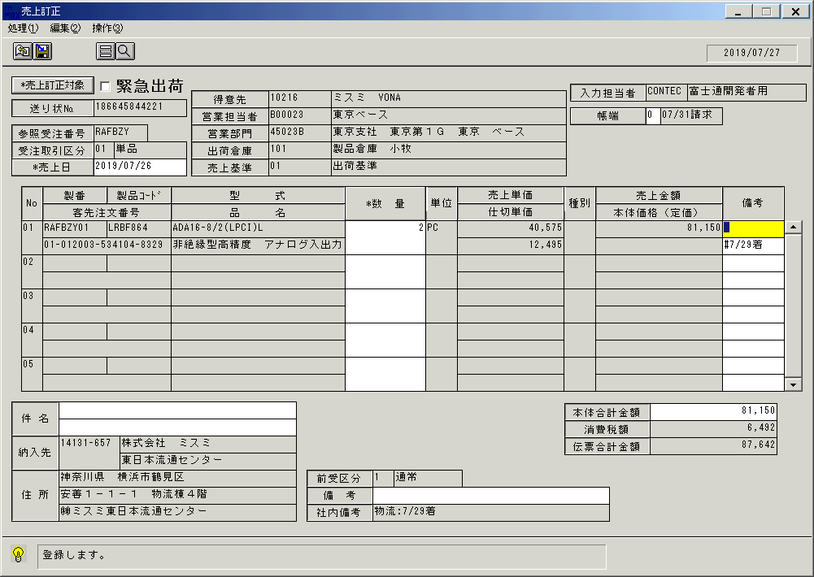
 |  |  | 操作内容 | 「備考」項目にフォーカスが移動します。

 |  |  | ２．１．９．[売上訂正]ウィンドウ - [売上訂正]ウィンドウ |  |  | 確認日 | 結果
 |  |  | 画面 | 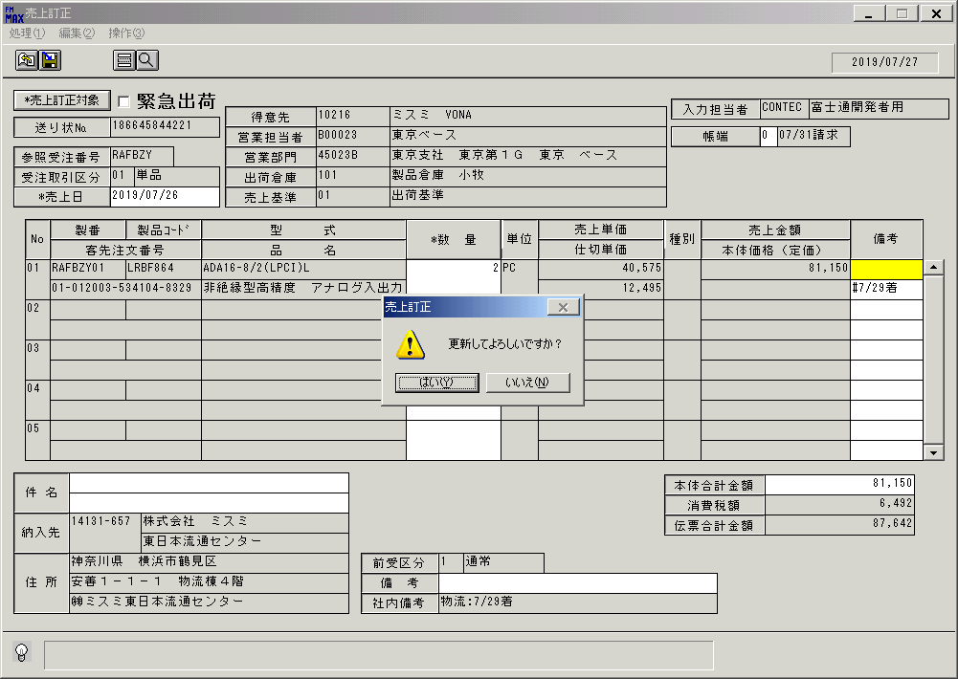
 |  |  | 操作内容 | 更新ボタンを押します。「更新確認」のメッセージが表示されます。「はい」を押します。

 |  |  | ２．１．１０．[売上訂正]ウィンドウ |  |  | 確認日 | 結果
 |  |  | 画面 | 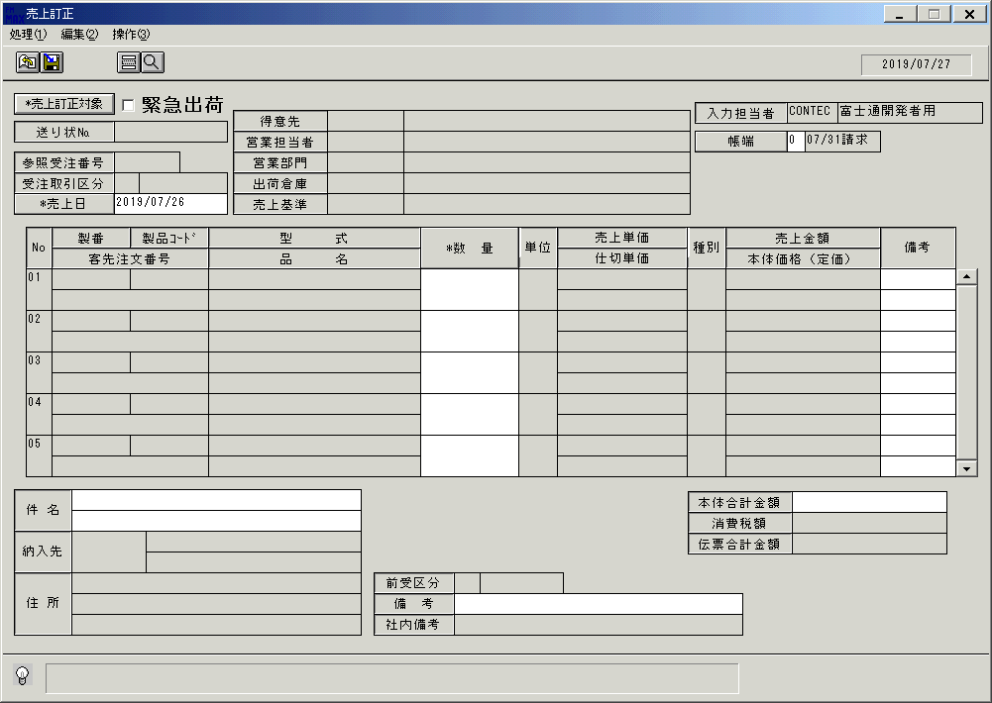
 |  |  | 操作内容 | 更新後、画面がクリアされます。

